Térképdiagram
Magyaroszág vármegyéinek népsűrűsége
2024. január 1-én

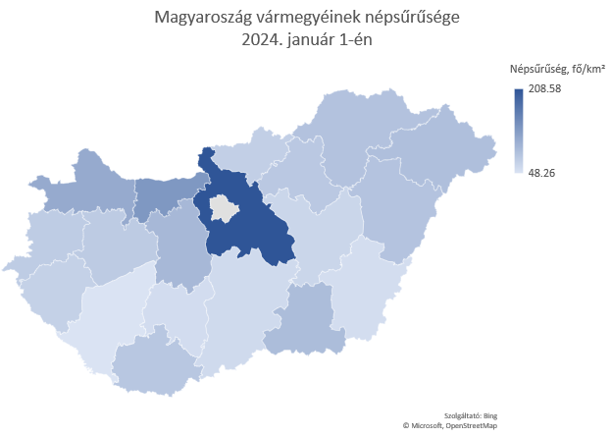
 | Területi egység neve | Népsűrűség, fő/km²
 | Pest | 208.58
 | Fejér | 96.24
 | Komárom-Esztergom | 133.30
 | Veszprém | 75.28
 | Győr-Moson-Sopron | 112.47
 | Vas | 74.40
 | Zala | 68.75
 | Baranya | 79.76
 | Somogy | 48.26
 | Tolna | 55.74
 | Borsod-Abaúj-Zemplén | 85.25
 | Heves | 78.37
 | Nógrád | 70.93
 | Hajdú-Bihar | 83.82
 | Jász-Nagykun-Szolnok | 63.33
 | Szabolcs-Szatmár-Bereg | 88.37
 | Bács-Kiskun | 58.22
 | Békés | 55.23
 | Csongrád-Csanád | 91.31

